Лист1
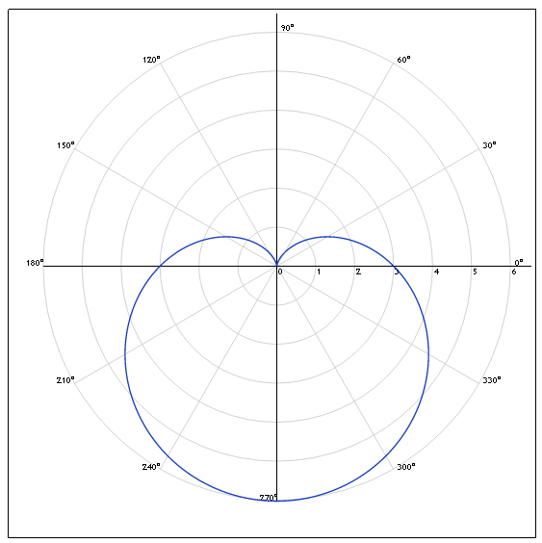
 | φ, ° | ρ
0 | 0 | 3.00
1 | 30 | 1.50
2 | 60 | 0.40
3 | 90 | 0.00
4 | 120 | 0.40
5 | 150 | 1.50
6 | 180 | 3.00
7 | 210 | 4.50
8 | 240 | 5.60
9 | 270 | 6.00
10 | 300 | 5.60
11 | 330 | 4.50

